关系图
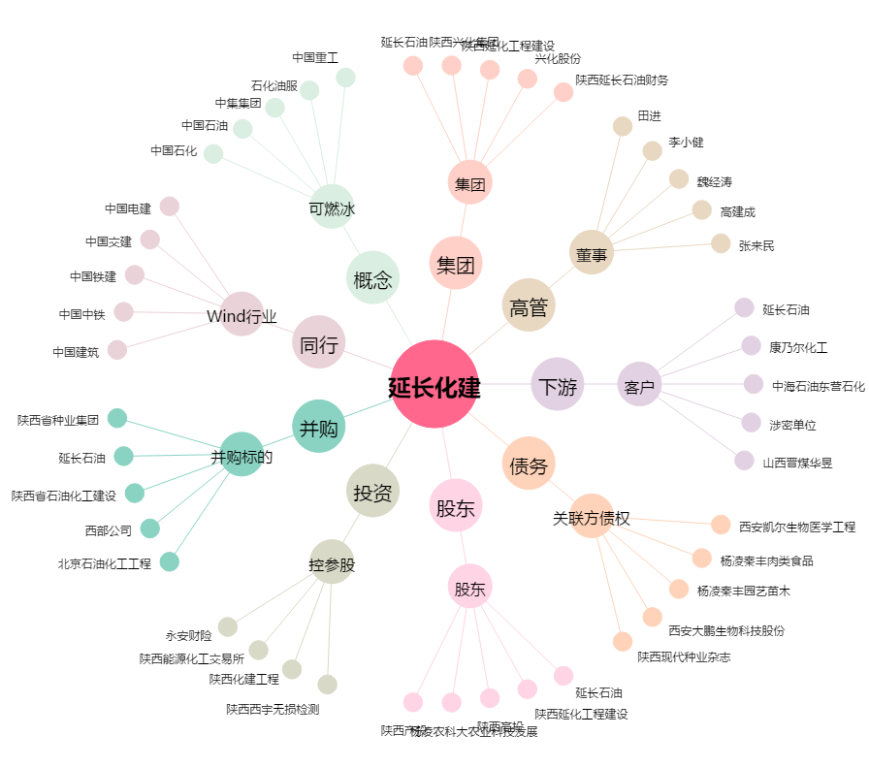
延长化建[600248.SH] - 关系概览图

